OAuth2RestTemplate
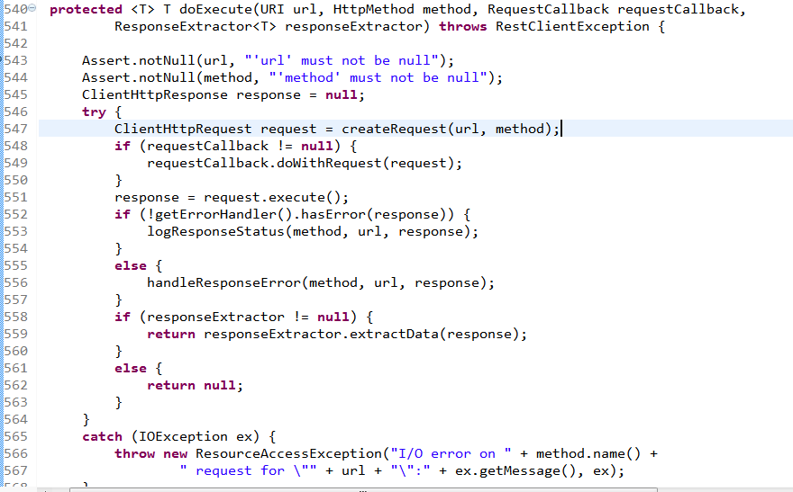
OAuth2RestTemplate 类：
Rest template that is able to make OAuth2-authenticated REST requests with the credentials of the provided resource.
意思就是说 它能根据提供的资源，发送oauth2认证的Rest请求

一. field

No | field name | type class | remark
1 | resource | OAuth2ProtectedResourceDetails | OAuth2-protected resource 如 clientId, ClientSecret, Scope, AccessTokenUrl, GrantType等
2 | accessTokenProvider | AccessTokenProviderChain | AccessTokenProvider Chain, 包括: AuthorizationCodeAccessTokenProvider ImplicitAccessTokenProvider ResourceOwnerPasswordAccessTokenProvider ClientCredentialsAccessTokenProvider 它们实际作用就是获取 code ，以及获取 AccessToken
3 | context | OAuth2ClientContext | 暂时理解为 上下文环境(当前内存环境) 注意，在spring-security-oauth2中只提供了接口，具体实现要上层应用提供
4 | retryBadAccessTokens | boolean | 当获取AcessToken出异常以后，是否重试
5 | authenticator | OAuth2RequestAuthenticator | Oauth2 请求认证类 从代码看，它其实就是在请求的header上加上 oauth2信息
6
7
8

1. 代码分析:
1.1 authenticator

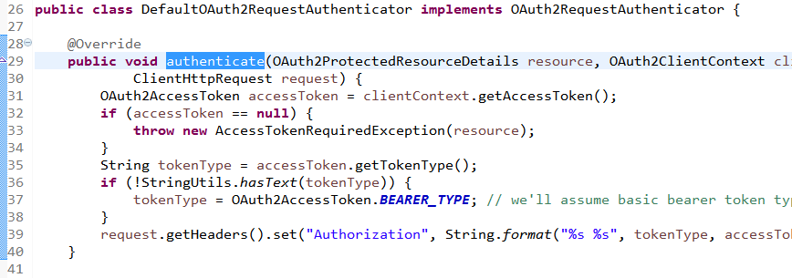

可以看到它作用就是在请求的 Header 上加上 授权信息.

1.2 retryBadAccessTokens

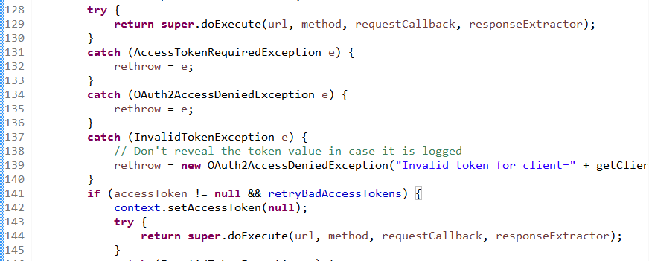

129 行， 如果得到accessToken 并且没有异常的话，则直接跳出该方法了。
141 行， 如果得到了accessToken，而且能执行到这一步，说明之前出异常了。 而如果 retryBadAccessTokens 为true的话，则尝试重新获取Token

二. Method

No | method name | return type class | remark
1 | createRequest | ClientHttpRequest | 创建一个符合oauth2规范的请求，参考<<1. createRequest>>. 比如将accessToken认证信息放在 Header 信息中,或者将认证信息放在请求参数中. 如果accessToken不存在， 则从上下文环境获取，如果还是不存在， 则走oauth2流程获取accessToken
2 | doExecute | <T> T | 根据URL以及HttpMethod执行oauth2请求 它会调用createRequest创建一个符合oauth2规范的请求，然后
3 | getAccessToken | OAuth2AccessToken | 从上下文环境获取 accessToken 会判断token为空或者过期 如果token为空，或过期，则调用 acquireAccessToken 方法通过oauth2流程获取accessToken
4 | acquireAccessToken | OAuth2AccessToken | 从上下文环境获取 accessToken Request 从上下文获取access token 如果为获取到，则使用accessTokenProvider 通过 oauth2 流程获取 accessToken
5 | appendQueryParameter | URI | 将accessToken做为参数跟在 URL后面.如： https://api.facebook.com/app/id?accessToken=sdfsfsfsf https://api.facebook.com/app/id?id=1&accessToken=sdfsfsfsf
6
7
8

1. createRequest
创建一个符合oauth2请求的request.

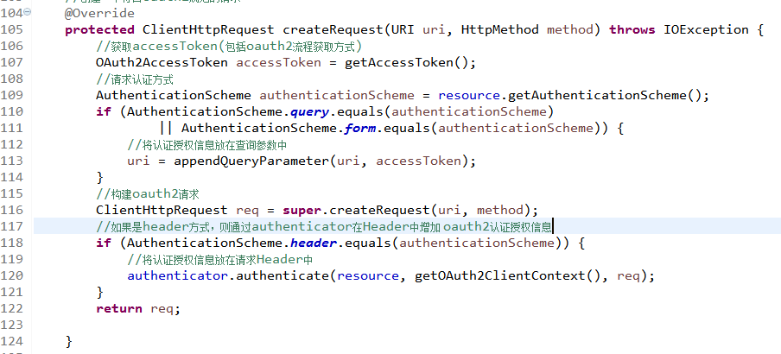

2. doExecute

super.doExecute：
行数 | remark
547 | 创建一个符合规范的请求，此处为符合oauth2规范
551 | 执行请求，并返回响应

AccessTokenProvider
AccessTokenProvider 类：
A strategy which knows how to obtain an access token for a specific resource.

它是一个接口

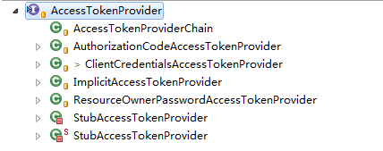

一. Method

No | method name | return type class | remark
1 | obtainAccessToken | OAuth2AccessToken | Obtain a new access token for the specified protected resource.
2 | supportsResource | boolean | Whether this provider supports the specified resource.
3 | refreshAccessToken | OAuth2AccessToken | an access token by refresh token
4 | supportsRefresh | boolean | true if this provider can refresh an access token

AuthorizationCodeAccessTokenPro
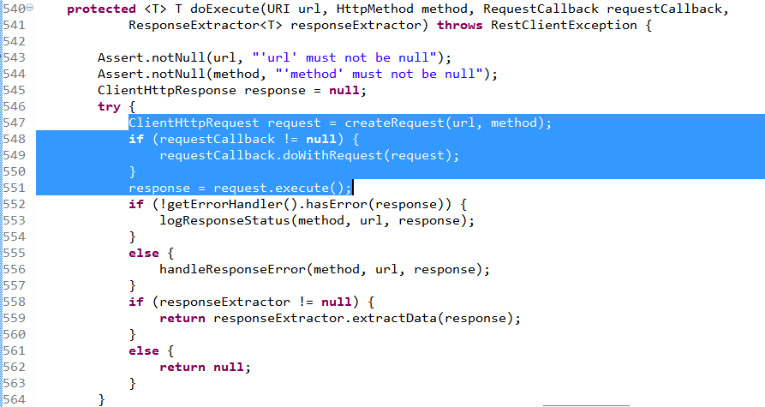
OAuth2AccessTokenSupport 类：
Provider for obtaining an oauth2 access token by using an authorization code.

一. field

No | field name | type class | remark
1 | stateKeyGenerator | DefaultStateKeyGenerator
2 | authorizationRequestEnhancer | DefaultRequestEnhancer
3 | stateMandatory | boolean
4
5
6
7
8

二. Method

No | method name | return type class | remark
1 | obtainAuthorizationCode | String | 获取code
2 | obtainAccessToken | OAuth2AccessToken | 1. 如果Code为空，则获取Code 1.1 如果stateKey为null,则走异常逻辑 getRedirectForAuthorization,触发登录认证 1.2 获取Code 2. 使用方法 retrieveToken 获取Token
3 | refreshAccessToken | OAuth2AccessToken | 使用方法 retrieveToken 获取Token
4 | getParametersForTokenRequest | MultiValueMap | 构建AccessToken请求参数
5 | getParametersForAuthorizeRequest | MultiValueMap | 构建授权请求参数
6 | getRedirectForAuthorization | UserRedirectRequiredException | 触发Oauth Server登录流程

使用http请求获取Code

蓝色部分为获取 accessToken

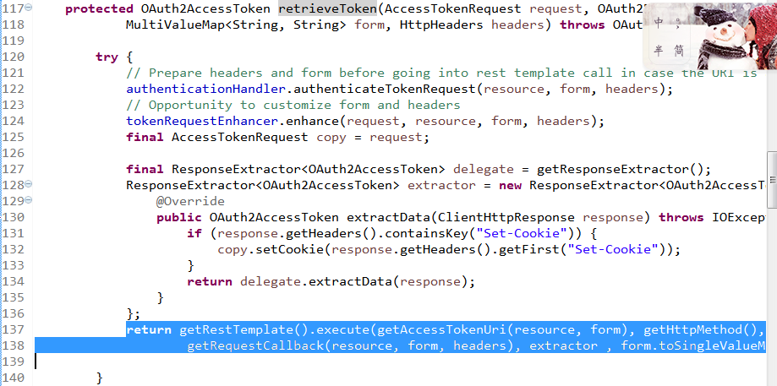

可以看到RestTemplate的 execute最后调用的是 doExecute方法。

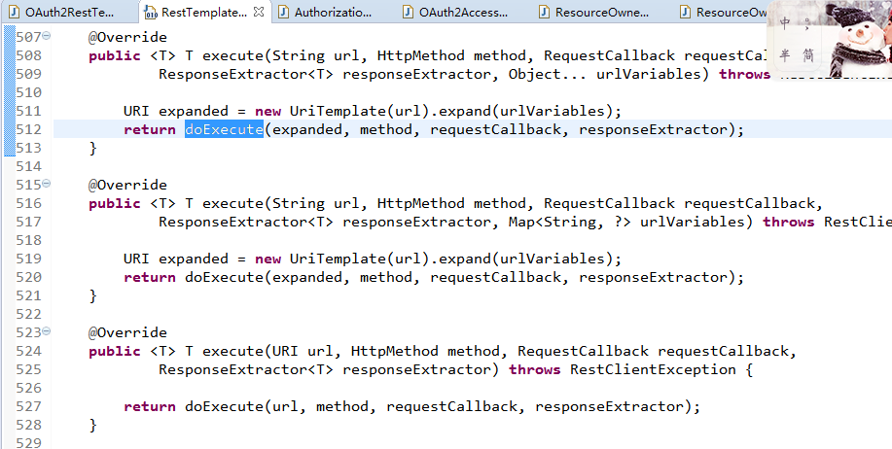

调用到了子类 OAuth2RestTemplate 的 doExecute, 而它又会回过头调用父类的 doExecute
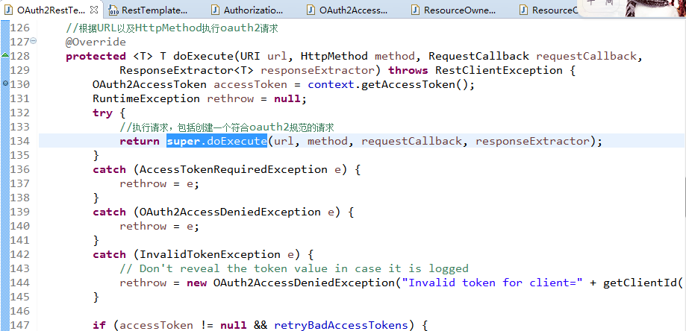

父类的 doExecute

OAuth2ClientContextFilter
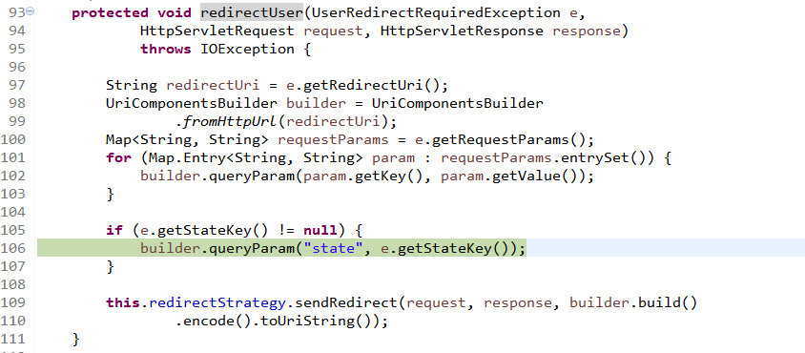
处理到oauth server登录的逻辑
redirectUser

